说明
免费游戏的触发（Free Game Trigger）—— 原文对照版
来源：https://ezslotdesign.com/fs-trigger/ 图片：images/fs-trigger/

每局触发机率 p=1/N；连续k局未触发 = (1-1/N)^k
1) 玩满N局未触发：N=100 → 36.60%（N>=24 都在36.0%~36.8%）
2) 运气好门槛 K：发生机率最接近且小于50%的整数 → K = INT(LN(0.5)/LN(1-1/N))
（原文 N=100 → K=68；K/N 极限 = LN(2) = 69.3144713841566%）
注意：K 不是 INT(N*LN(2))——小N时会差1（如 N=25 应为16，N*LN2=17.33）
3) 最可能第一次触发的是第1局（机率p最高，但也只有1%）

原文两张表已重建于「未触发机率」与「运气好门槛K」，并附原文数值对照列。

（本簿已合并为 2 个页签：说明、免费游戏触发 门槛K+首触分布；各区块：未触发机率 第2~24行，运气好门槛K 第27~54行，首触分布 第57~261行）

── 完整文档（原 老虎机数学专题-免费游戏触发.md 存档）──
老虎机数学专题 —— 免费游戏的触发（Free Game Trigger）

来源：https://ezslotdesign.com/fs-trigger/
配图：原文 3 张配图已下载到本目录 images/fs-trigger/ 并嵌入本文。
配套模型：老虎机数学专题-免费游戏触发.xlsx
一、问题

玩一款平均触发局数 = N 的老虎机：
• 1. 玩到 N 局还没触发免费游戏的机率有多少？算运气不好吗？
• 2. 玩到几局内触发才算「运气好」？
• 3. 最有可能在第几局第一次触发？
（几何分布问题，每局触发机率 p = 1/N）
二、连续没触发的机率

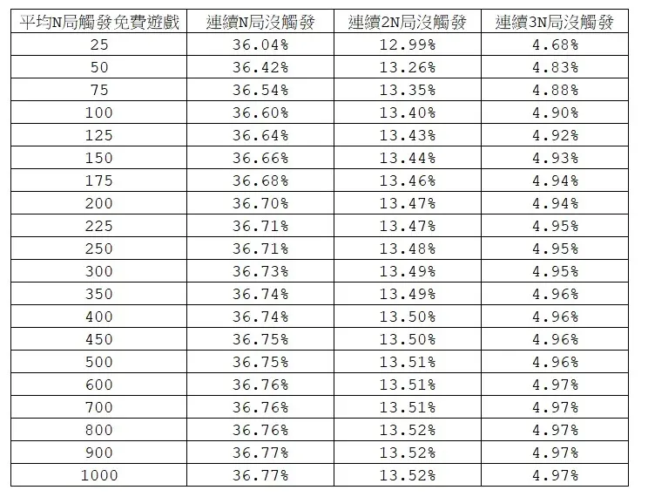
[图片] 原文表：N=25~1000 连续 N/2N/3N 局未触发机率 images/fs-trigger/01-image-188-opt.webp
每局触发机率 p = 1/N，连续 k 局没触发的机率 = (1 − 1/N)^k。
N = 100 时玩满 100 局未触发：(99%)^100 ≈ 36.60% → 答案是「YES，算运气不好」。
有趣的是：不管 N 是多少（只要 N ≥ 24），玩满 N 局未触发的机率都落在 36.0% ~ 36.8%：
连续未触发 | 机率（约）
N 局 | 36.7%
2N 局 | 13.5%
3N 局 | 4.9%

原文给出 N = 25 ~ 1000 的完整对照表（模型 xlsx 中已重建，可用蓝字改 N 重算）：
三、几局内触发算「运气好」？

[图片] 原文表：各 N 的门槛 K 与 K 局内触发机率 images/fs-trigger/03-image-189-opt.webp
以「有一半以上的人比你用更多局数触发」为运气好的标准，即求中位数 K：
• N = 100 时，必须在 68 局内触发才算运气好。
• 规律：K ≈ N × 69.3144713841566%（N 越大越趋近）。
69.31% 来自 ln 2 ≈ 0.6931：连续 k 局未触发机率 = e^(−k/N)，令其 = 50% 得 k = N × ln 2 ≈ 0.6931N，即 K = ⌊N × ln 2⌋。
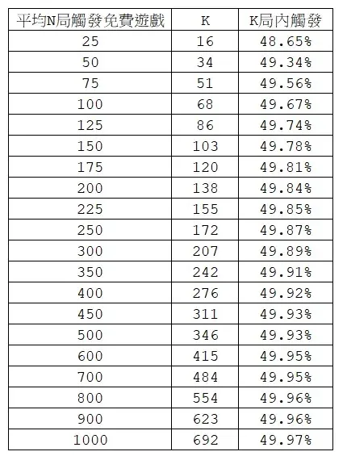
四、第几局最可能第一次触发？

答案：第一局。
• 连续 k 局没触发、第 (k+1) 局才第一次触发的机率 = (1 − 1/N)^k × (1/N)
• N = 100 时：第 1 局就触发 = 1%（最高），之后逐局递减
• 第 101 局才首触 = (99%)^100 × 1% = 36.60% × 1%
• 虽然第 1 局机率最高，但只有 1%，仍要累积到 68 局才有约一半的机率触发
五、数值汇总（原文）

项目 | 数值
N=100 玩满 N 局未触发 | 36.60%
N ≥ 24 时的未触发区间 | 36.0% ~ 36.8%
连续 N / 2N / 3N 局未触发 | 36.7% / 13.5% / 4.9%
N=100 的「运气好」门槛 K | 68 局
K / N 极限比例 | 69.3144713841566%
第 1 局即触发 | 1%
单点公式 | (99%)^k × 1%

六、Excel 模型说明

老虎机数学专题-免费游戏触发.xlsx：
工作表 | 内容
说明 | 问题、公式、结论
免费游戏触发 门槛K+首触分布 | 未触发机率（N = 25~1000 × 连续 N/2N/3N 局）+ 运气好门槛K（各 N 的中位数 K = INT(N×LN(2)) 与 K/N）+ 首触分布（N=100 时第 1~200 局首次触发的机率与累计，几何分布）

原文数据核对（读图回填）

• 原文表1（未触发机率，N=25~1000）：本模型公式 (1−1/N)^N/2N/3N 与原文逐行一致（N=25: 36.04/12.99/4.68 … N=1000: 36.77/13.52/4.97）✓
• 原文表2（K 值）：16/34/51/68/86/103/120/138/155/172/207/242/276/311/346/415/484/554/623/692 —— 全部等于 INT(LN(0.5)/LN(1−1/N)) ✓
注意：K ≠ INT(N×LN2)（小 N 会差 1，如 N=25 应为 16、N=100 应为 68），模型已按正确公式修正
• 原文「K局内触发」概率列（48.65%/49.34%/…/49.97%）与精确几何公式在小 N 处略有出入（N=25 公式值 47.96%），K 值本身完全一致；以原文表为准
• N 序列与原文一致：25~250 步进 25，之后 300/350/…/1000
配图清单（images/fs-trigger/）

文件 | 说明
images/fs-trigger/01-image-188-opt.webp | 未触发机率表（大图）
images/fs-trigger/02-image-188-opt.webp | 同图（小图重复）
images/fs-trigger/03-image-189-opt.webp | K 门槛表

